Баг-репорт
Отчет об ошибке в форме входа "Золотая корона"

№ | b-1.4.1.
Короткое описание (Summary) | Система принимает как валидный номер телефона из меньшего количества цифр в форме входа
Полное описание (Description) | Если в поле "Номер телефона" ввести меньше необходимого количества символов, и нажать "Получить пароль", не появляется сообщение об ошибке, фокус переходит на поле "Пароль", система ожидает ввода пользователем полученного пароля
Проект (Project) | Золотая корона
Компонент приложения (Component) | Форма входа в личный кабинет пользоваетеля
Номер версии (Version) | Prod
Важность (Серьезность, Severity) | Значительная (Major)
Срочность (Приоритет, Priority) | Средняя (Medium)
Статус (Status) | Открыт
Автор (Author) | Притула С.О.
Назначен на (Assigned To) | -
Окружение | desktop, Windows 10 Pro, 64-разрядная OC, версия 22H2, GoogleChrome Версия 113.0.5672.93 (Официальная сборка), (64 бит)
Описание
Шаги воспроизведения (Steps to Reproduce) | Шаг 1. Открыть форму входа Шаг 2. В поле "Номер телефона" выбрать код страны РФ +7 Шаг 3. В поле "Номер телефона" ввести 9 цифр Шаг 4. Нажать кнопку "Получить пароль"
Фактический Результат (Result) | Фокус переходит на поле "Пароль", рядом появляется таймер для введения пароля
Ожидаемый результат (Expected Result) | Рядом с полем "Номер телефона" появляется тултип с просьбой ввести номер корректной длины
Дополнения
Прикрепленный файл (Attachment) | 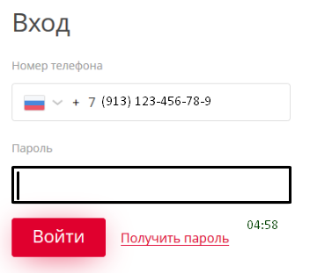

Улучшение
Улучшение для формы входа "Золотая корона"

№ | i-1.3.1
Короткое описание (Summary) | Отображать поле для ввода пароля после нажатия на кнопку "Получить пароль"
Полное описание (Description) | На данный момент при открытии формы входа в личный кабинет отображается два поля: для ввода номера телфона и пароля. Это может ввести пользователя в заблуждения о том, что пароль ему уже известен. Предлагаю поле "Пароль" отображать в форме только после того, как пользователь заполнил поле номер телефона валидными данными и нажал на кнопку "Получить пароль"
Проект (Project) | Золотая корона
Компонент приложения (Component) | Форма входа в личный кабинет пользоваетеля
Номер версии (Version) | Prod 2024.4
Срочность (Приоритет, Priority) | Средняя (Medium)
Статус (Status) | Открыт
Автор (Author) | Притула С.О.
Прикрепленный файл (Attachment) | 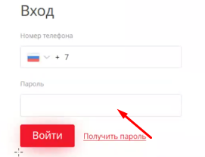

Баг-репорт (дополнительно)
Отчет об ошибке в форме входа "Золотая корона"

№ | b-1.2.0.
Короткое описание (Summary) | Иконка флага Казахстана подменяется на РФ в форме входа в личный кабинет при вводе цифр в поле Телефон
Полное описание (Description) | Если в форме входа в личный кабинет выбрать из выпадающего списка код Казахстана и начать вводить номер телефона, зарегистрированный на территории Казахстана, иконка флага Казахстана подменяется на иконку флана РФ
Проект (Project) | Золотая корона
Компонент приложения (Component) | Форма входа в личный кабинет пользоваетеля
Номер версии (Version) | Prod
Важность (Серьезность, Severity) | Незначительный (Minor)
Срочность (Приоритет, Priority) | Низкая (Low)
Статус (Status) | Открыт
Автор (Author) | Притула С.О.
Назначен на (Assigned To) | -
Окружение | desktop, Windows 10 Pro, 64-разрядная OC, версия 22H2, GoogleChrome Версия 113.0.5672.93 (Официальная сборка), (64 бит)
Описание
Шаги воспроизведения (Steps to Reproduce) | Шаг 1. Открыть форму входа https://koronapay.com/transfers/online/login/ Шаг 2. Выбрать из выпадающего списка кодов телефонных номеров - Казахстан Шаг 3. Ввести валидный номер телефона
Фактический Результат (Result) | Иконка флага Казахстана подменяется на иконку флага РФ
Ожидаемый результат (Expected Result) | В поле ввода номера телефона отображается иконка флага Казахстана
Дополнения
Прикрепленный файл (Attachment) |  

